Solicitud gráfica
 | Área: | Matemáticas |  |  | Fecha:
 | Grado: | 8 |  |  | 2016-02-24
 | Título del tema: | los metdos de razonamiento |  |  | ¿Cuaderno de estudio o recurso? | Recurso
 | Editor: | Joshue Malagon |  |  | Motor del recurso | M101

 | Código guión o recurso: | MA_08_08_CO_REC150 | ← Para determinar este código, visite la hoja de Ayuda
 |  |  |  |  | ESPECIFICACIÓN DE ARCHIVOS A ENTREGAR
Núm. | Archivo Shutterstock o ruta en web | Imagen para: | Tipo | Ubicación de la imagen en el recurso M101 | Nombre imagen SMALL | Tamaño imagen SMALL | Nombre imagen ZOOM | Tamaño imagen ZOOM | Descripción | Observaciones
IMG01 | ver observaciones | Recurso M101 | Ilustración | Contenido | MA_08_08_CO_REC150_IMG01n.png | 286 x 286 px | MA_08_08_CO_REC150_IMG01a.png | 500 x 500 px | Primer ejercicio de demostración, tabla en archivo Word, tener en cuenta los datos del archivo WORD y no los de la imagen
IMG02 | ver observaciones | Recurso M101 | Ilustración | Contenido | MA_08_08_CO_REC150_IMG02n.png | 286 x 286 px | MA_08_08_CO_REC150_IMG02a.png | 500 x 500 px | Segundo ejercicio, letras del triángulo son lso nombres de los puntos, deben estar en mayúscula y cursiva, la tabla se enceuntra en el archivo Word adjunto, tener en ceunta los textos del archivo adjunto y no los de la imagen | 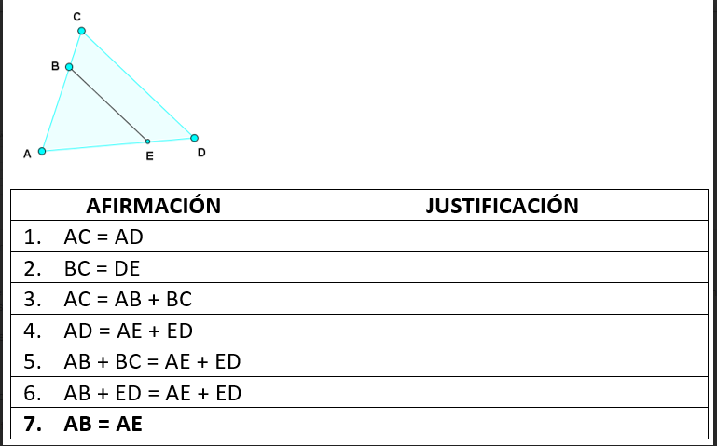
IMG03 | ver observaciones | Recurso M101 | Ilustración | Contenido | MA_08_08_CO_REC150_IMG03n.png | 286 x 286 px | MA_08_08_CO_REC150_IMG03a.png | 500 x 500 px | demostraccion tercer ejercicio, los números en la gráfica son los nombres de los ángulos, por favor sombrear esos ángulos. La tabla se encuentra en el archivo Word, tener en cuenta el texto del archivo word y no el de la imagen. | 